FLUID MEMBRANE
 |  |  |  | FLUID MEMBRANE CALCULATOR version 1.01

 |  |  | CÁLCULO DE COBERTURA DE MEMBRANA FLUIDA
 |  |  | para aplicações com pincel ou pulverização

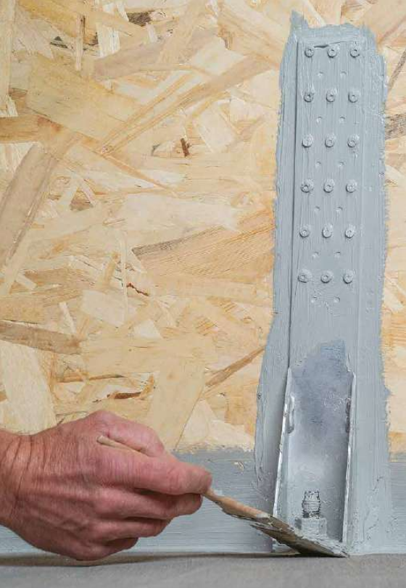
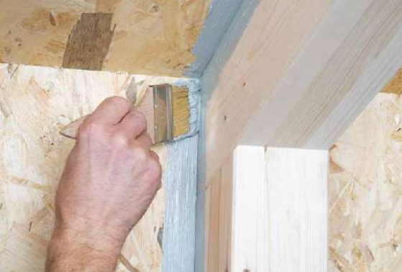

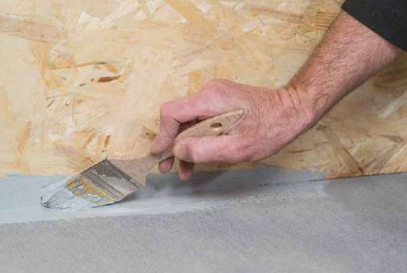

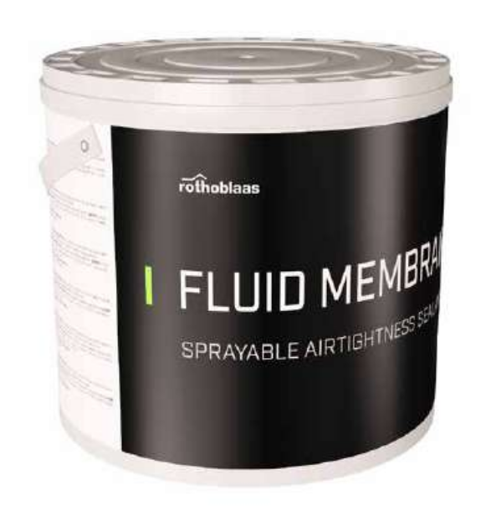

Peso por balde |  | 10.0 kg

 |  | micron, µm
Espessura de aplicação |  | 200
 |  | 0.20 mm

Densidade (20°C) |  | 1.45 kg/L
Cobertura @ Espessura de aplicação |  | 0.29 kg/sq m

Área de cobertura |  | 50.0 sq m
Resíduo |  | 5%

Quantidade total |  | 2
Código | FLUIDMEM

NOTA:
1. Este cálculo estima a quantidade de membrana com base em aplicações típicas e no fator de excesso selecionado. A cobertura pode variar de acordo com as condições específicas de aplicação: temperatura, umidade relativa, ventilação e porosidade do substrato.
2. A Rothoblaas reserva-se o direito de atualizar ou alterar métodos de cálculo, projetos ou modelos sem aviso prévio ou responsabilidade.
3. Visite www.rothoblaas.com para obter os recursos de design mais atualizados.
4. A aplicação do produto deve ser feita de acordo com a literatura da Rothoblaas para o uso pretendido.
5. A transmissão de vapor de água para aplicações típicas é inferior a 5m Sd.
6. A transmissão de vapor de água para uma espessura de aplicação de 200 µm é de 1,8 m Sd.

